상품제안서
아트텍 USB 2.0 + 카드리더기 6포트 인터페이스 허브(CA191) | 상품코드: F24329

 |  |  |  |  |  |  | 02-412-0044 | www.easy1.co.kr
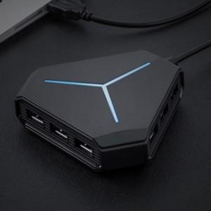

【상세/제작정보】

【인쇄/포장옵션】 | 레이저 / 포장지포장

【공급단가】 | 수량 | 50~ | 100~ | 500~ | 1,000~ | 2,000~
*VAT별도 | 단가 | 21,580원 | 21,240원 | 20,750원 | 19,920원 | 19,090원

【상품 URL】 | https://dev.easy1.co.kr:443/src/goods_detail.php?gdno=24329

